01.Snowflake注册
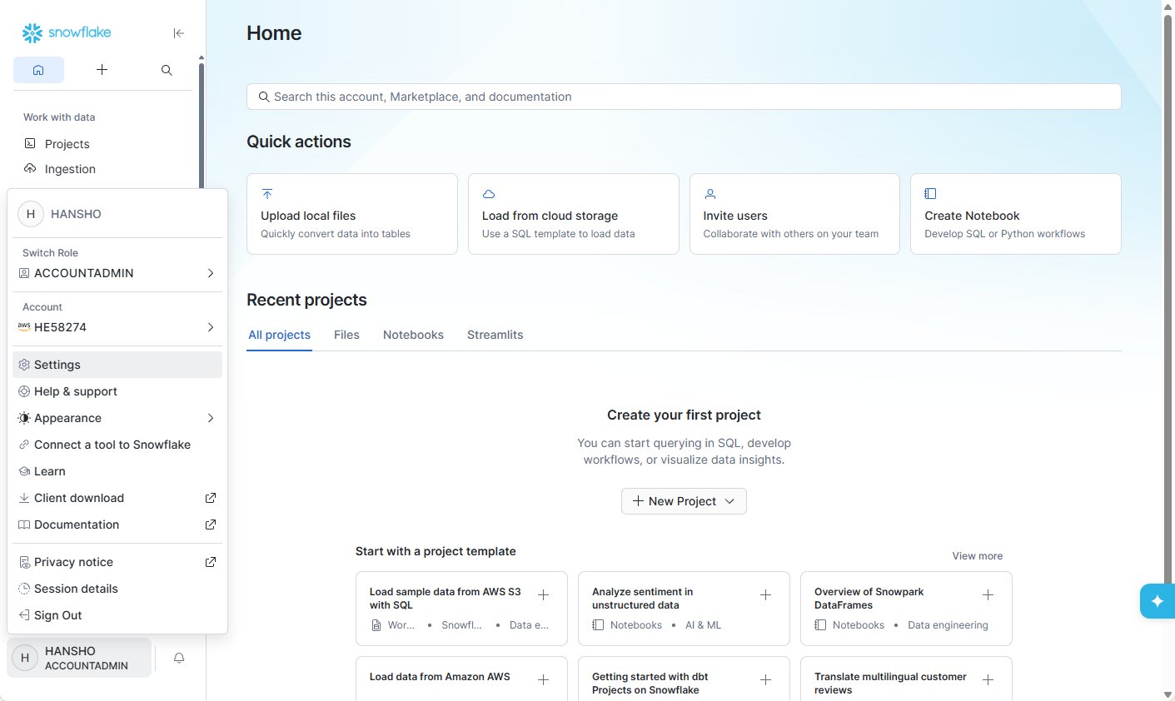
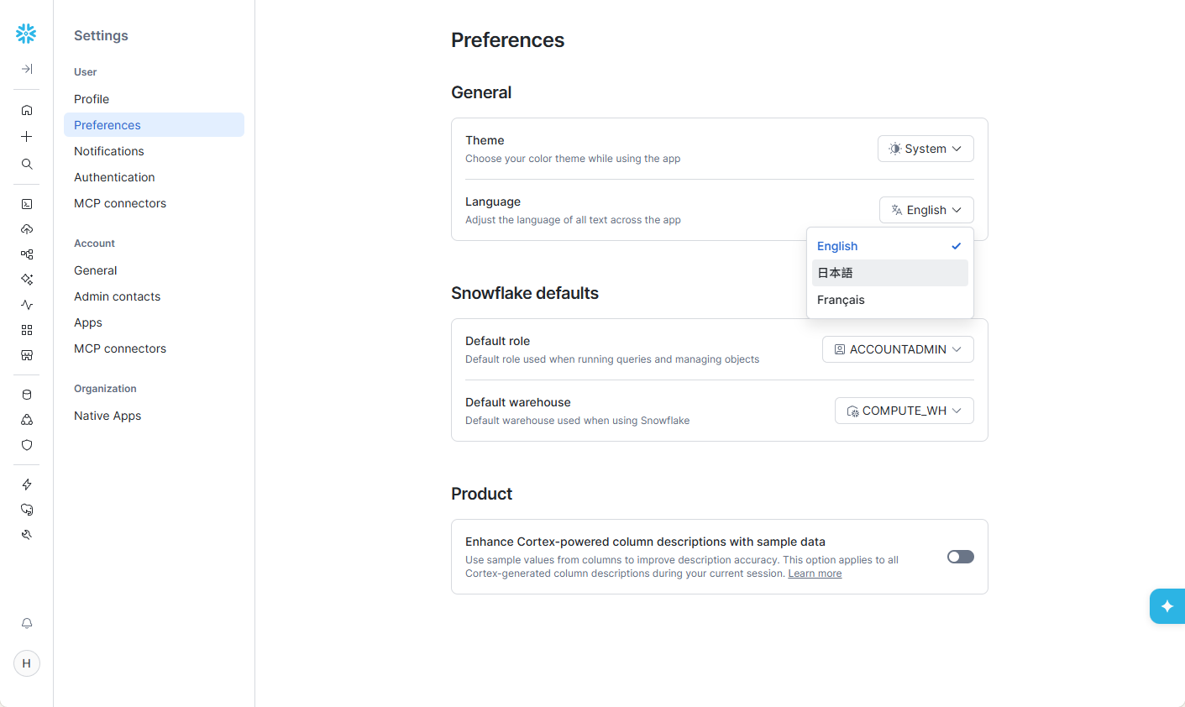
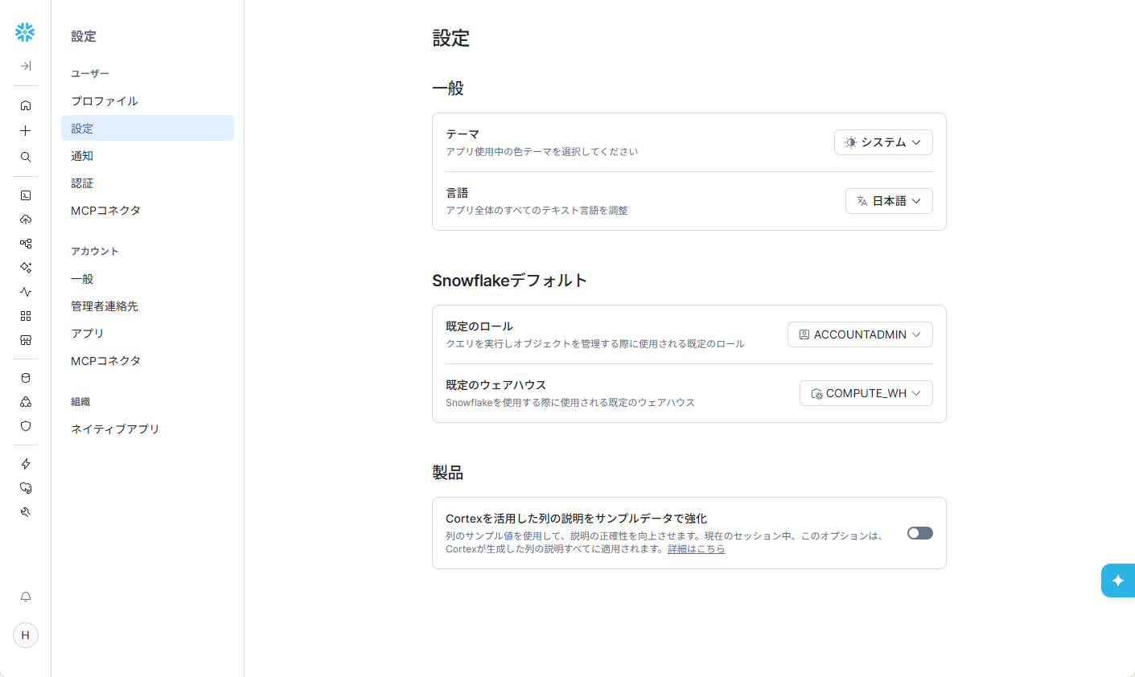
Snowflake 官方 30 天免费试用注册入口
 | https://signup.snowflake.com/
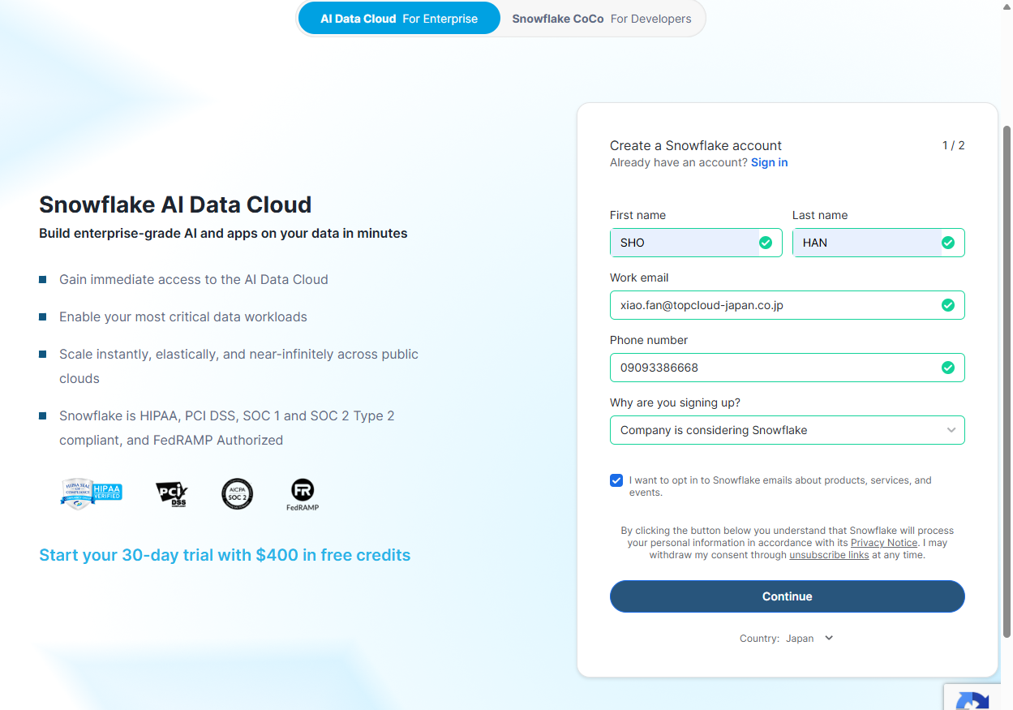

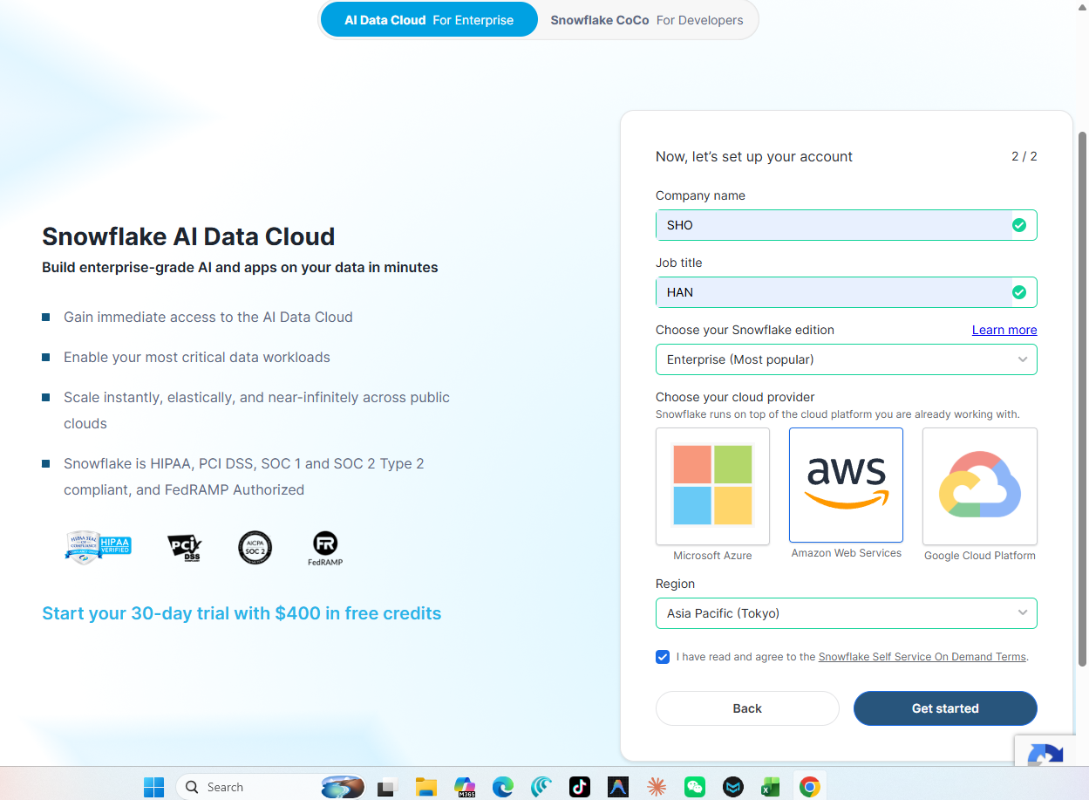

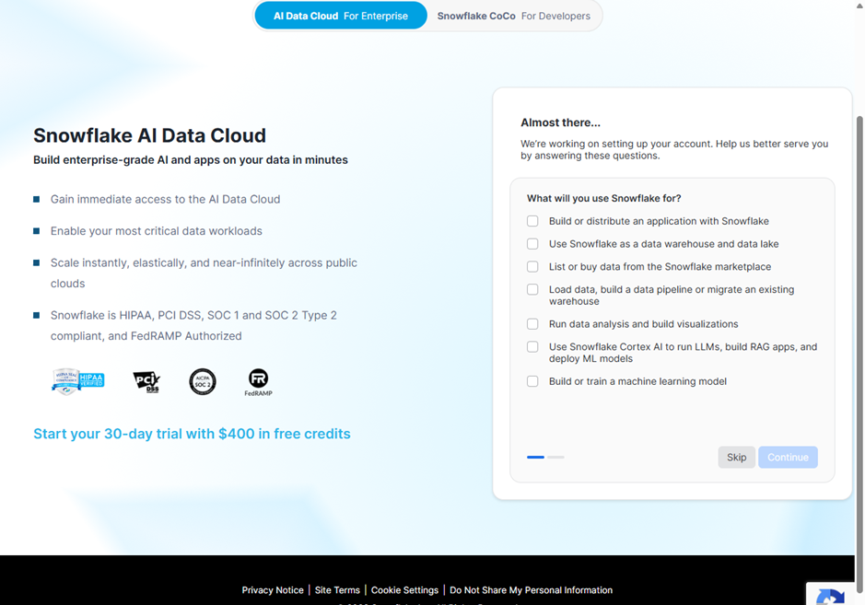

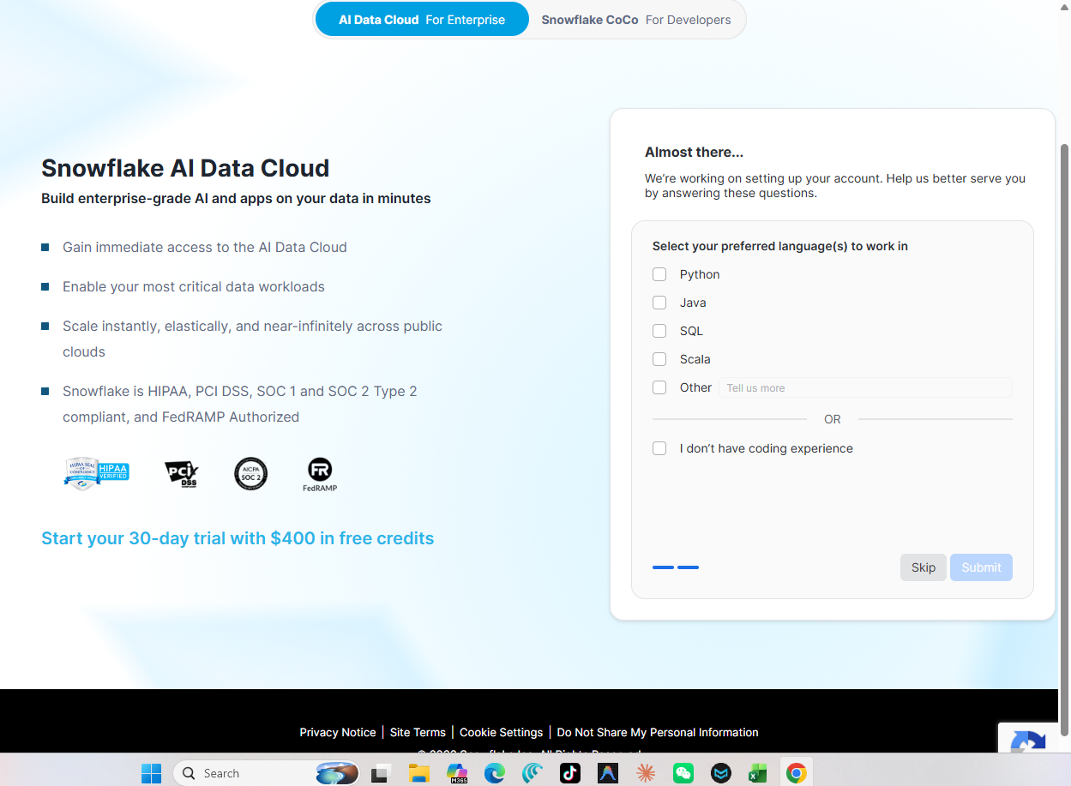

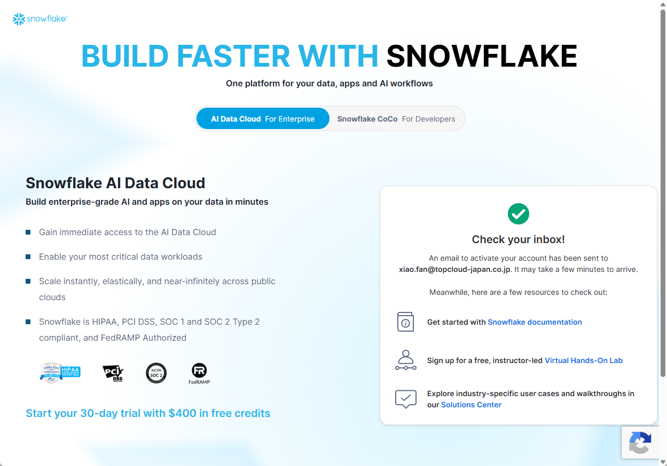

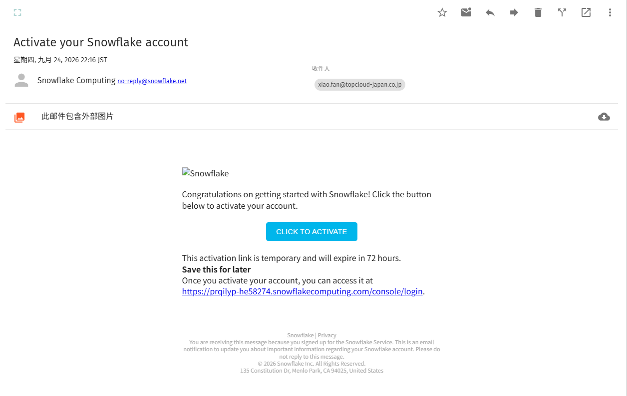
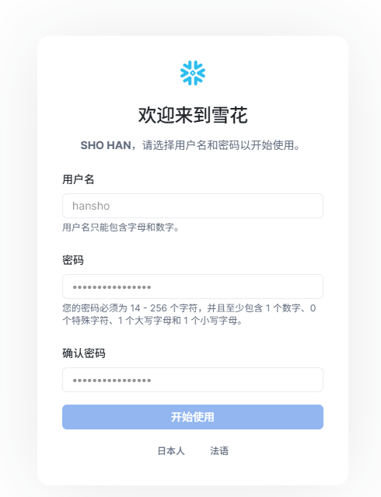

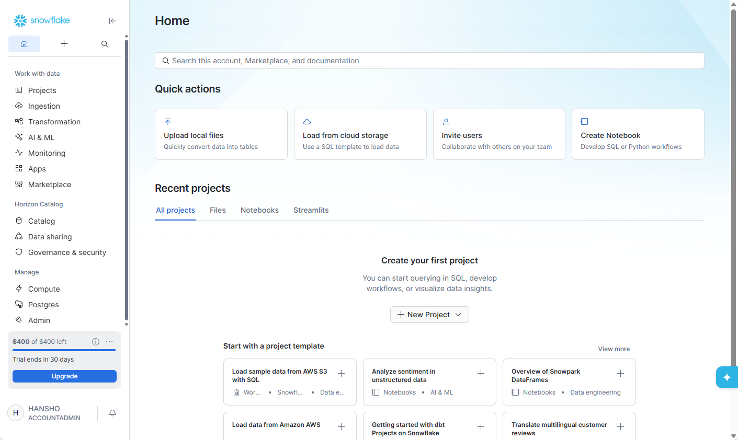

② | 日本语设置

02.Oracle环境构筑
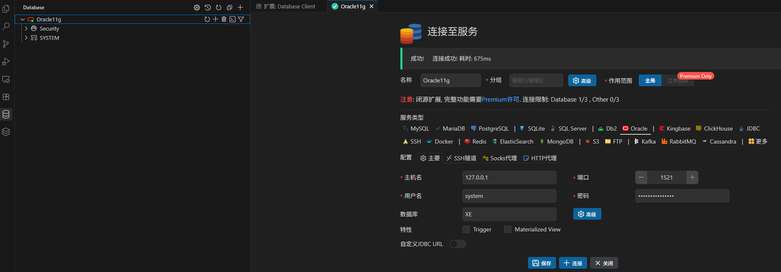
① | docker安装Oracle11版本
 | sudo docker pull gvenzl/oracle-xe:11
 | 11: Pulling from gvenzl/oracle-xe
 | 7354184d5558: Pull complete
 | 40a1ddef16ac: Pull complete
 | 6a9a77f12647: Pull complete
 | 29ed6b7232db: Pull complete
 | e601f106adff: Pull complete
 | 54882416b1d1: Pull complete
 | Digest: sha256:d473674de2145270fcf6749aba6145898880f7ff09025584fcc37704e130b5b8
 | Status: Downloaded newer image for gvenzl/oracle-xe:11
 | docker.io/gvenzl/oracle-xe:11

② | 启动Oracle容器
 | sudo docker run -d \
 | --name mitsui_oracle_11g \
 | --restart always \
 | -e ORACLE_PASSWORD=Mitsui_Sec_2026 \
 | -p 1521:1521 \
 | --shm-size=1g \
 | -v "$PWD/oradata":/opt/oracle/oradata \
 | gvenzl/oracle-xe:11
 | 816f1ec6e23ebdbf06cf8071f7cf1b17304422255b8b4dad854d62b25eb7993f

③ | Vscode Database Client 连接测试

④ | 连接成功

